Celopmaak
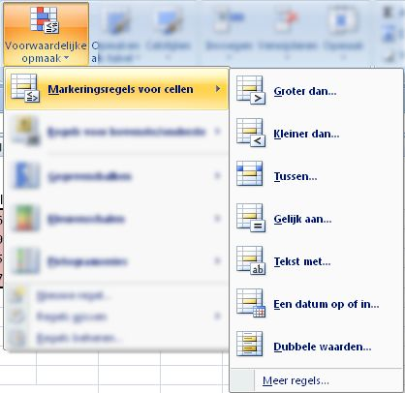
Kenteken | 2013-01-01 | 2013-02-01 | 2013-03-01 | 2013-04-01 | 2013-05-01 | 2013-06-01 | 2013-07-01 | 2013-08-01 | Totaal
34-BF-GD | 34,845 | 35,345 | 36,875 | 49,973 | 63,983 | 74,835 | 85,185 | 98,109 | 63,264
67-HJ-HV | 23,873 | 36,092 | 49,745 | 62,983 | 75,834 | 88,834 | 101,934 | 114,823 | 90,950
31-KH-NG | 12,945 | 32,983 | 52,845 | 87,734 | 101,834 | 121,934 | 134,829 | 163,823 | 150,878
67-JG-LH | 63 | 12,982 | 15,834 | 27,734 | 42,834 | 53,743 | 61,834 | 72,761 | 72,698

Voorwaardelijke opmaak meer dan 100.000 km

Kenteken | Merk | 2013-01-01 | 2013-02-01 | 2013-03-01 | 2013-04-01 | 2013-05-01 | 2013-06-01 | 2013-07-01 | 2013-08-01
34-BF-GD | Mercedes | 34845 | 35345 | 36875 | 49973 | 63983 | 74835 | 85185 | 98109
67-HJ-HV | Opel | 23873 | 36092 | 49745 | 62983 | 75834 | 88834 | 101934 | 114823
31-KH-NG | Ford | 12945 | 32983 | 52845 | 87734 | 101834 | 121934 | 134829 | 163823
67-JG-LH | Mercedes | 63 | 12982 | 15834 | 27734 | 42834 | 53743 | 61834 | 72761

Voorwaardelijke opmaak met pictogrammen

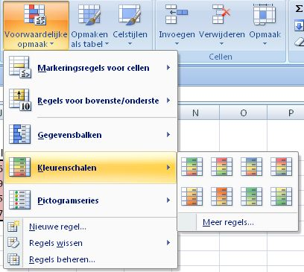
Gewicht | Hans | Truus | Karin | Willem | Gerard
2013-01-01 | 83 | 78 | 69 | 88 | 85
2013-02-01 | 81 | 75 | 71 | 91 | 86
2013-03-01 | 80 | 77 | 73 | 93 | 84
2013-04-01 | 82 | 75 | 72 | 88 | 84
2013-05-01 | 84 | 78 | 70 | 87 | 85
2013-06-01 | 87 | 77 | 69 | 86 | 86
2013-07-01 | 82 | 77 | 70 | 87 | 84
2013-08-01 | 83 | 78 | 71 | 88 | 83

Voorwaardelijke opmaak met kleuren schalen

Kenteken | Merk | 1-1-2013 | 1-2-2013 | 1-3-2013 | 1-4-2013 | 1-5-2013 | 1-6-2013 | 1-7-2013 | 1-8-2013
34-BF-GD | Mercedes | 34845 | 35345 | 36875 | 49973 | 63983 | 74835 | 85185 | 98109
67-HJ-HV | Opel | 23873 | 36092 | 49745 | 62983 | 75834 | 88834 | 101934 | 114823
31-KH-NG | Ford | 12945 | 32983 | 52845 | 87734 | 101834 | 121934 | 134829 | 163823
67-JG-LH | Mercedes | 63 | 12982 | 15834 | 27734 | 42834 | 53743 | 61834 | 72761
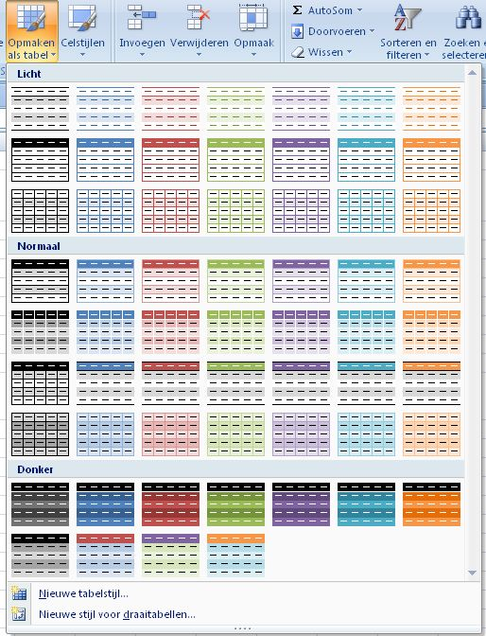
Opmaken als tabel

